Рус
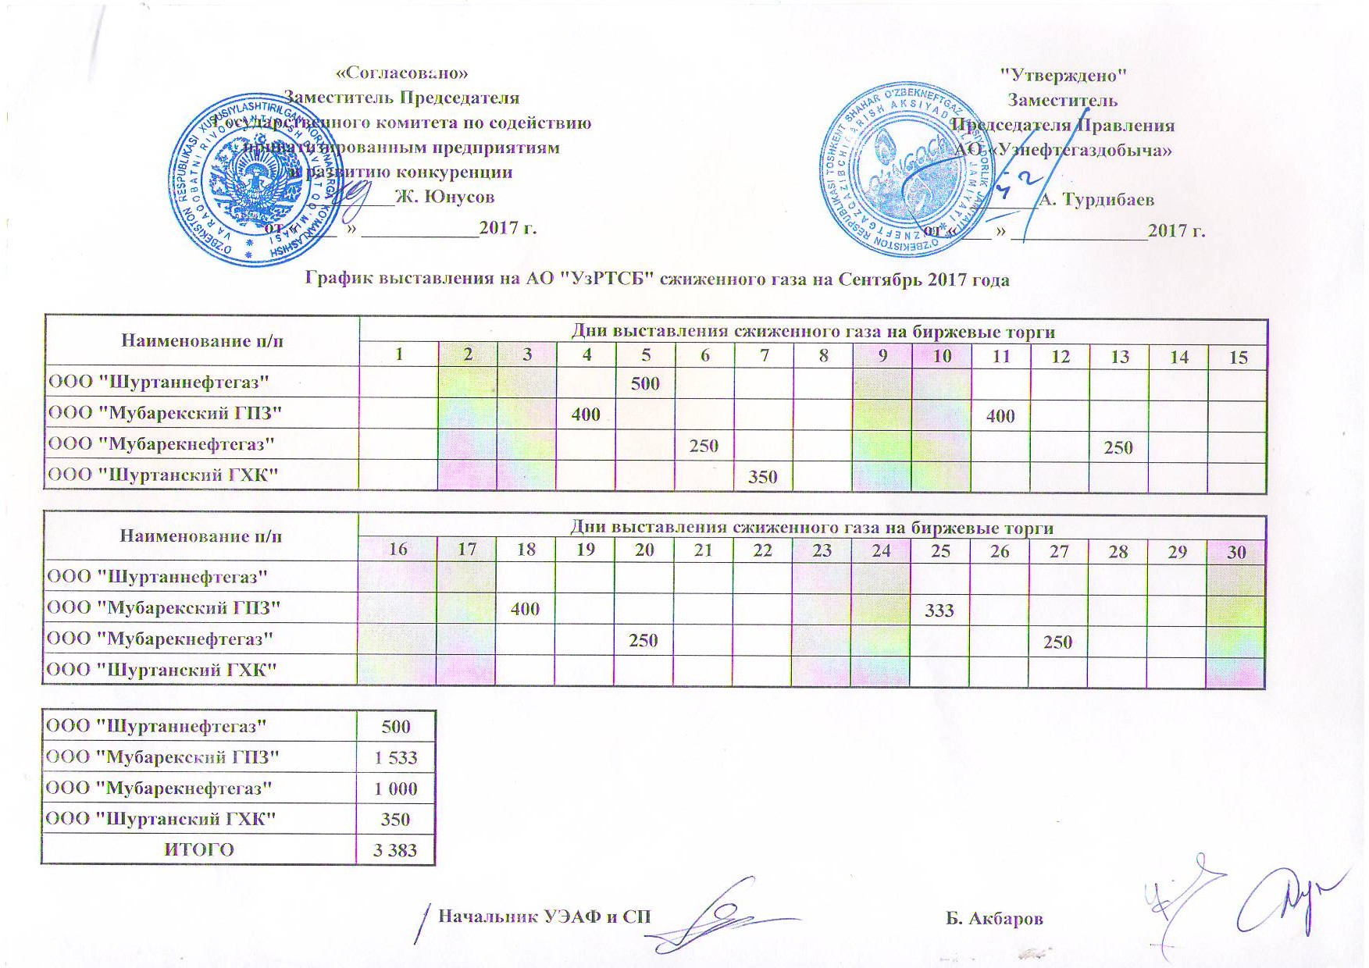
График выставления на АО "УзРТСБ" сжиженного газа на сентябрь 2017 года

Наименование п/п | Дни выставления сжиженного газа на биржевые торги
 | 1 | 2 | 3 | 4 | 5 | 6 | 7 | 8 | 9 | 10 | 11 | 12 | 13 | 14 | 15
ООО "Шуртаннефтегаз" |  |  |  |  | 500
ООО "Мубарекский ГПЗ" |  |  |  | 400 |  |  |  |  |  |  | 400
ООО "Мубарекнефтегаз" |  |  |  |  |  | 250 |  |  |  |  |  |  | 250
ООО "Шуртанский ГХК" |  |  |  |  |  |  | 350

Наименование п/п | Дни выставления сжиженного газа на биржевые торги
 | 16 | 17 | 18 | 19 | 20 | 21 | 22 | 23 | 24 | 25 | 26 | 27 | 28 | 29 | 30
ООО "Шуртаннефтегаз"
ООО "Мубарекский ГПЗ" |  |  | 400 |  |  |  |  |  |  | 333
ООО "Мубарекнефтегаз" |  |  |  |  | 250 |  |  |  |  |  |  | 250
ООО "Шуртанский ГХК"

ООО "Шуртаннефтегаз" | 500
ООО "Мубарекский ГПЗ" | 1,533
ООО "Мубарекнефтегаз" | 1,000
ООО "Шуртанский ГХК" | 350
ИТОГО | 3,383

